Instruktion
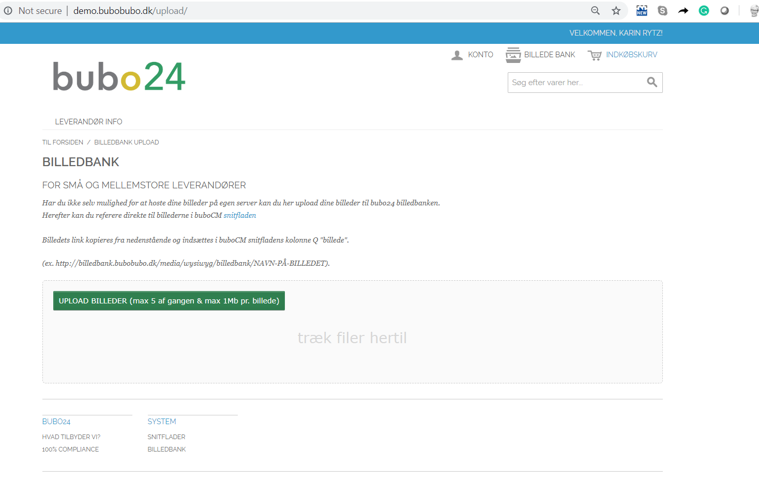
Instruktion till fyllning av katalogmallen till buboCM

1. Fylla in fliken "produkter"
- de grönna kolumnerär pliktfält.
-"Stk per enhet" och "Minsta antal försäljningsbare enheter" kan sättas till 1 - om inte man använder e-handel
A | B | C | D | E | F | G | H | I | J | K | L | M | N | O | P | O | P | O | P
Artikelnummer | Varugrupp | Artikelnamn | Artikelbeskrivning | Kort artikelbeskrivning | Enhet | Pris per enhet | Stk per enhet | Enhet per försälningsenhet | Minsta antal försäljningsbara enheter | Tillverkare | Leverantör leveransdagar | UNSPSC kod | Startdatum | Slutdatum | Miljömärken | Bildlänk | Denna katalograd ersätter artikelnr | Produktblad | Broschyr | Sökord
4711 | Dryck | Coca Cola 30 stk. 33 cl. Låda | Coca Cola läsk 33 cl - låda med 30 stycken | Cocal Cola 33 cl | Låda | 99.95 | 30 | flaskor | 1 | Coca Cola | 3 | 12345678 | 2019-05-01 | 2020-08-30 | Ø | http://skumklud.dk/images/4711.jpg | 4712 | http://skumklud.dk/productsheets/4711.pdf | http://skumklud.dk/bruchures/bruchure_4711.pdf | Coca Cola, cola, läsk

2. Fylla in fliken "Leverantörsinfo"
- de gula fält är pliktfält
Beskrivning | Data
Leverantörsnamn
Leverantör organisationsnummer
Kontaktperson, leverantör, namn
Kontaktperson, leverantör, email
Kontaktperson, leverantör, telefon
Email-adress till beställning
Evt gräns för fraktkostnadsfri leverans, SEK exkl. moms
Fraktkostnad, SEK exkl. moms

3. Images
- Vi rekommenderar att du laddar upp bildfiler på bubo24 bildbank

Skapa användare: | http://demo.bubobubo.dk/customer/account/login/
 | Länk infogas i gränssnittet i respektive kolumn

Rekommenderat bildformat | Bildupplösning | Anteckning
Små fotos/miniature/thumbnails | 50 x 50; 100 x 100; 200 x 200 | Miniture galleri, korg, mv.
Produktbilder | 370 x 370 | Produktbilder, alm visning
Zoombilder | 1100 x 1100 | Produktbilder - till zoom

